Boss2阶段技能动画
 | 技能动作 | 帧数 | 分步动画及帧数 | 关键帧 | 动作说明 | 伤害判定帧 | 特效需求 | 音效需求 | 其他说明 | 新贴片
散羽千华 | 浮空预备（1/3）： Boss将枪插在地上并拔出，将一束能量挑至空中，若玩家靠近Boss被此动作击中，会被浮空击飞并受到伤害 | 84 | 枪插入地上36 | 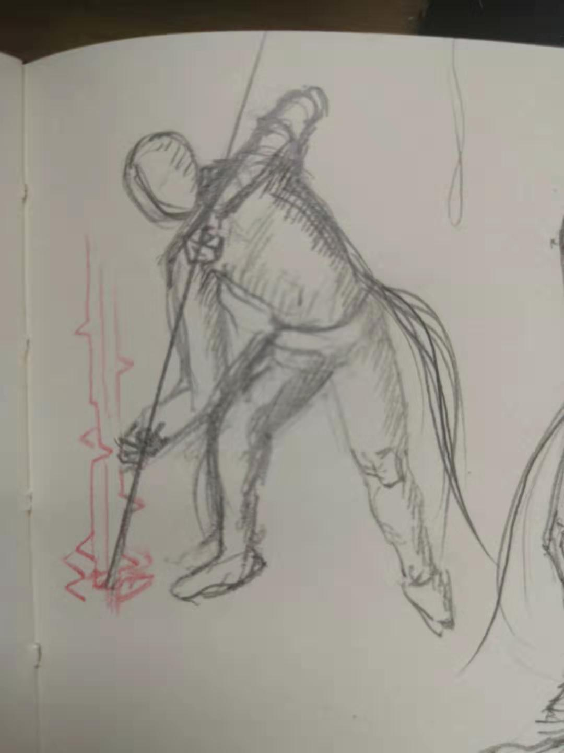 | 举枪1-16 |  | 1. 枪身能量波动特效 2.粒子束冲天特效 | 1.伴随枪身能量波动的共振声 2.伴随离子束冲天的闷雷声 3.枪插入地上的碎石声 4.上挑的划破空气声 | 1.枪插地阶段有伤害，伤害有硬直 2.上挑阶段有高伤害，伤害有击飞，击飞帧有2帧冻结 | 躯干正面贴片
 |  |  |  |  | 刺入17-22 | 18-23
 |  |  |  |  | 停顿动作25-36
 |  |  | 拔枪并上挑36 | 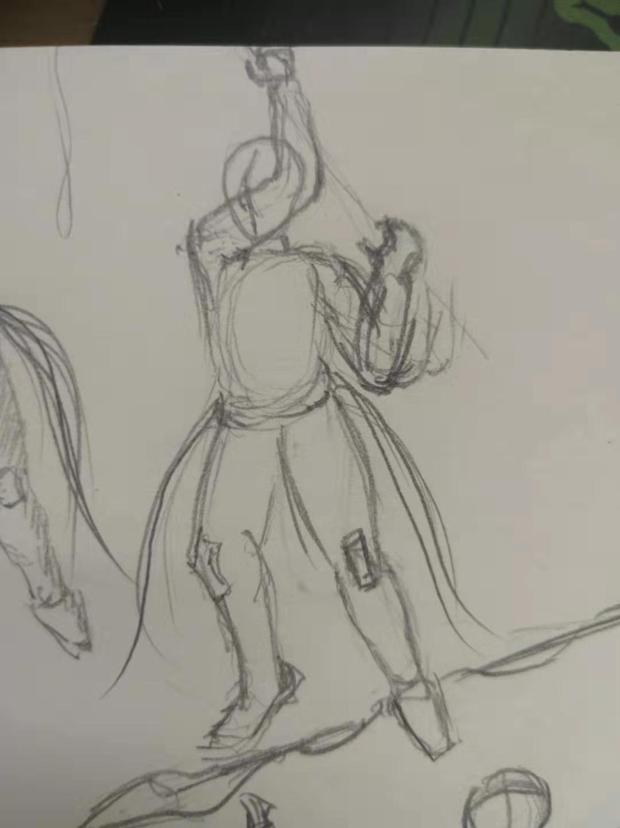 | 起身拔枪预备动作1-10 |  |  |  |  | 腿部正面贴片
 |  |  |  |  | 拔枪动作11-24 | 11-24
 |  |  |  |  | 收尾动作25-36
 |  |  | 待粒子冲天12
 | 散羽（2/3）： Boss伸开双臂缓慢升至空中3.5身位高度开始吟唱，镜头拉远，吟唱期间枪漂浮化为羽毛之云，悬在Boss头上半个身位高度，在短时吟唱后，载有能量的羽毛从空中倾泻而下，羽毛有伤害判定，落地不会消失。 吟唱期间为Boss的空窗期 | 168 | 伸开双臂上升到最高72 |  | 松开枪，枪横向浮空1-24 |  | 1.伴随枪散成羽云的特效 2.Boss吟唱时的特效 3.羽毛下落特效 | 1.枪散成羽云的声音 2.吟唱时的蓄力预警声音 3.羽毛雨的声音 | 1.羽毛美术需求 2.羽毛雨落地密度可调 3.羽毛有全程伤害判定，有小硬直，落地后无伤害 | 头部正面贴片
 |  |  |  |  | Boss、枪浮空到最高，枪浮在头顶25-72 |  |  |  |  | 头部斜上30°视角贴片（可以没有）
 |  |  | 吟唱96 |  | 预备吟唱1-24
 |  |  |  |  | 持续吟唱25-96 |  |  |  | 1.收回羽毛有伤害，有大硬直
 | 敛羽（3/3）： 千华结束一小段延迟以一齐回收，重新凝聚成枪，回收过程有伤害判定。 | 120 | 伸手并收回羽毛72 | 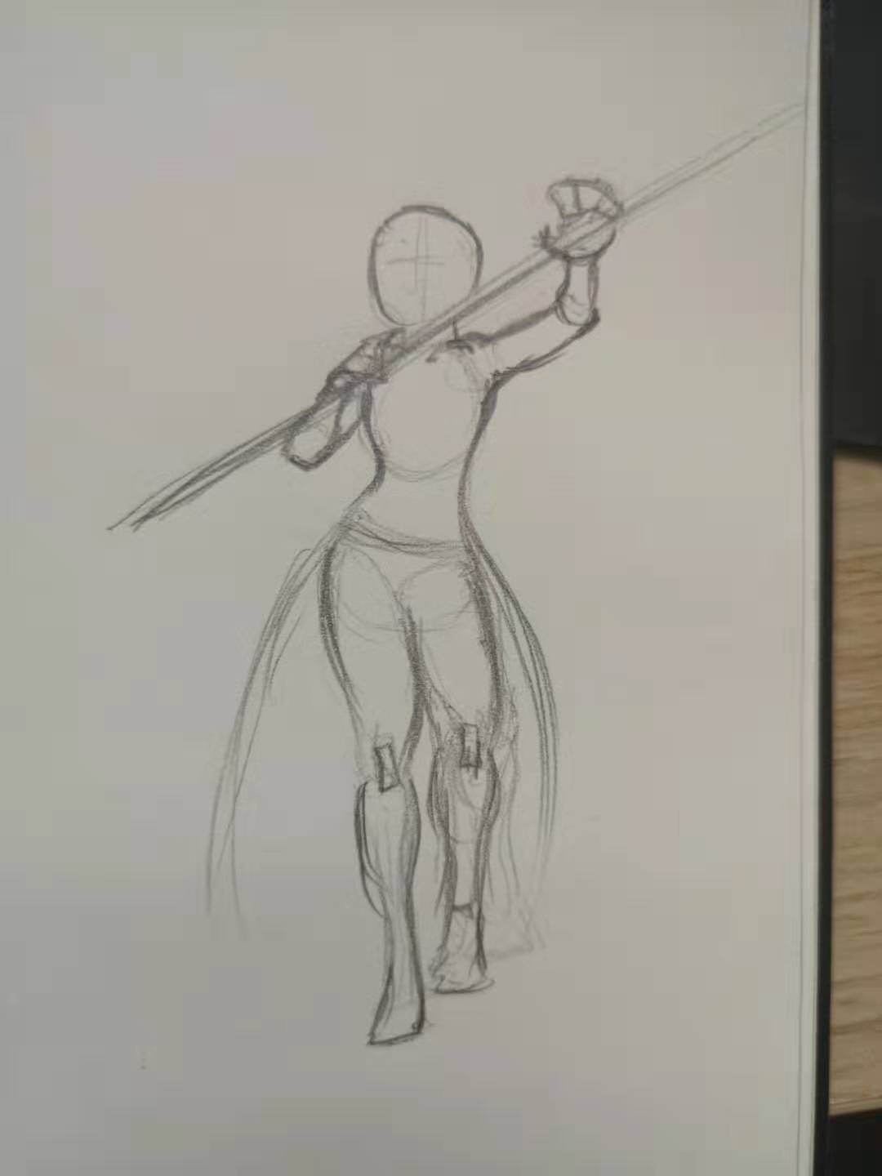 | 手部原力聚集，羽毛响应1-36 |  | 1.Boss使用原力收回羽毛的手部特效 2.羽毛汇聚成枪的光效 3.羽毛收回前的受激发光特效 | 1.Boss使用原力的声音 2.收回羽毛的声音 3.羽毛汇聚成枪的声音
 |  |  |  |  | 羽毛收回37-44 | 30-44
 |  |  |  |  | 羽毛汇聚成枪45-60
 |  |  |  |  | 持枪60-72
 |  |  | 缓慢落地48 | 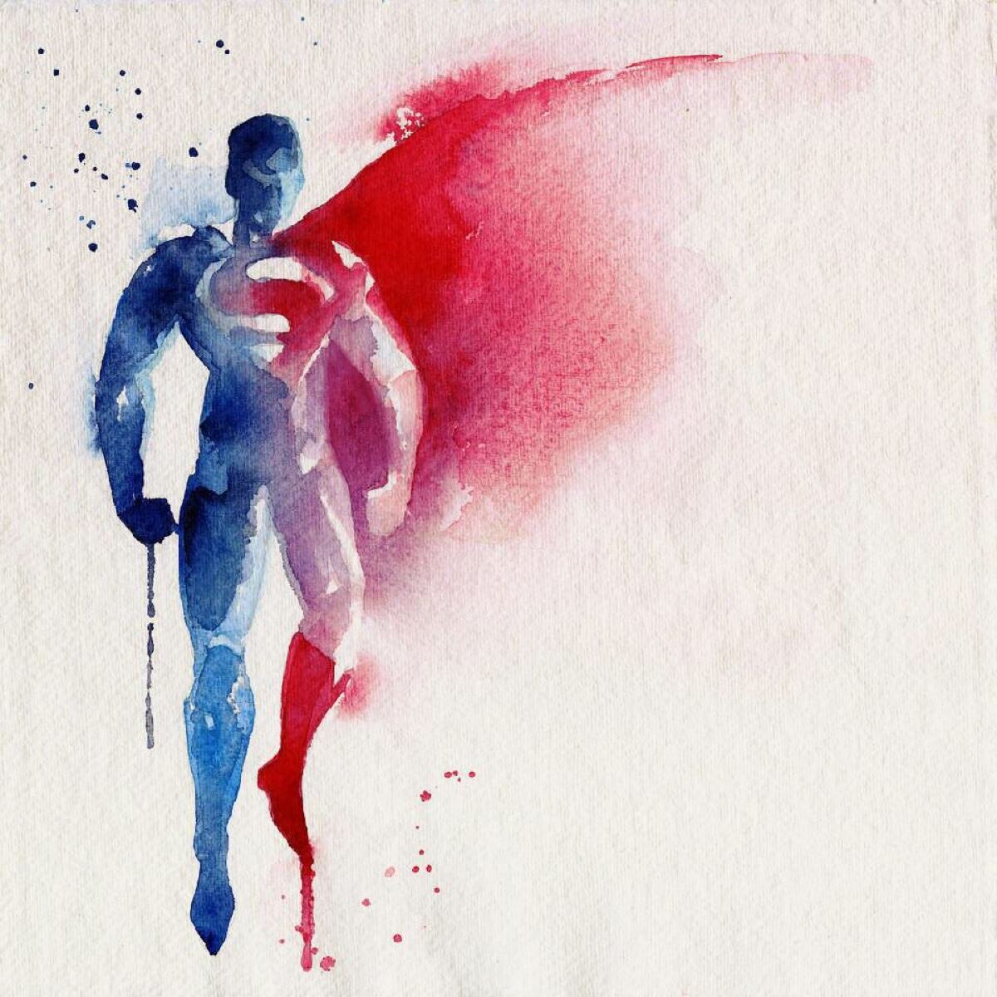

锥心 | 锥心（1/2）： Boss以迅捷的姿势摆出一个起手动作，然后奋力将枪向主角所在方位掷出，枪出手后消失堕入虚空，极短的延迟后从虚空中回归，直插入玩家所在位置，如果命中则将玩家钉在地上（如果被命中时主角处于空中，那么主角会迅速从空中坠落。） 前摇：快速 后摇：快速 出枪延迟：短 | 102 | 扔枪48 |  | 扔枪前摇1-12 |  | 1.枪消失与出现的特效 | 1.枪消失与出现的声音 2.枪扎在地上的声音，可同散羽千华 |  | 手肘近轴向贴片
 |  |  |  |  | 出枪提示点13-20
 |  |  |  | 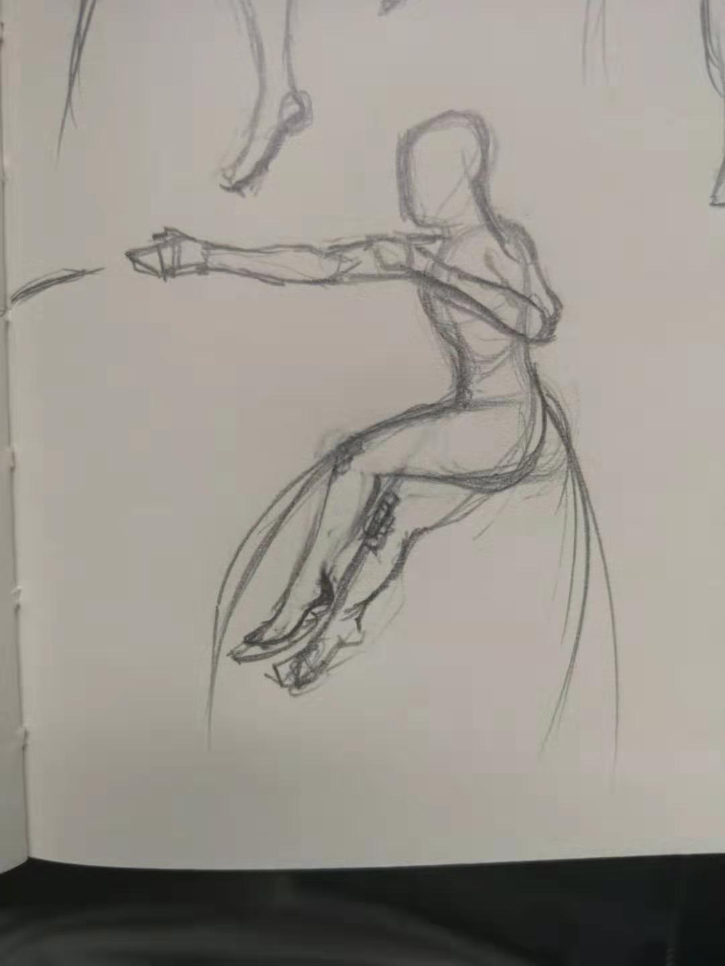 | 扔出枪，出手瞬间枪消失21-26
 |  |  |  |  | 出手后摇（此时短暂延迟后枪出现在玩家位置）26-48，约38帧时枪出现在玩家处 | 37-40
 | 收枪上挑（2/2）： （在锥心命中后，Boss先降落至地面，Boss将枪与玩家一同召回，同时向前上步双手接住枪，Boss由于收枪获得的牵引力加速向主角靠近，使出迅猛的上挑，使主角被挑空。 | 54 | 收枪20 |  | 延迟，若Boss在空中则落地，若在地面则短暂等待，随后伸出手来连同玩家做召回武器的动作1-20 |  |  | 1.收回武器的声音 2.上挑并将玩家甩出的shegn'yin
 |  |  | 冲刺上挑34 |  | 收回手来同时上步双手顺次接住召回的武器（玩家仍被插在武器上）1-8
 |  |  |  |  | 双手持枪大力上挑，同时将玩家甩出（浮空击飞）9-16 | 9-16
 |  |  |  |  | 收手后摇17-34
 | 收枪（未击中） |  | 收枪36 | 20 | 延迟，若Boss在空中则落地，若在地面则短暂等待，随后伸出手来做召回武器的动作1-20
 |  |  |  | 16 | 单手收回武器

 | 枪出现时的动画 |  | 刺中与坠落 |  | 枪在扔枪动画37帧时以与地面成60°夹角出现延迟3帧后沿枪头方向移动，击中玩家时冻结2帧，击中地面结束。运动过程5帧时间，若未击中玩家则于扔枪动画45帧时落地，若击中玩家则于47帧时与玩家yi'tong落地
 | 玩家配合动画 |  | 仰面朝上背部反弓固定在枪上

玩家配合动画与旧动画更新
 | 技能动作 | 帧数 | 分步动画及帧数 | 关键帧 | 动作说明 | 伤害判定帧 | 新贴片
普通攻击3连斩 | 第一击 | 24 | 2019-10-01 | 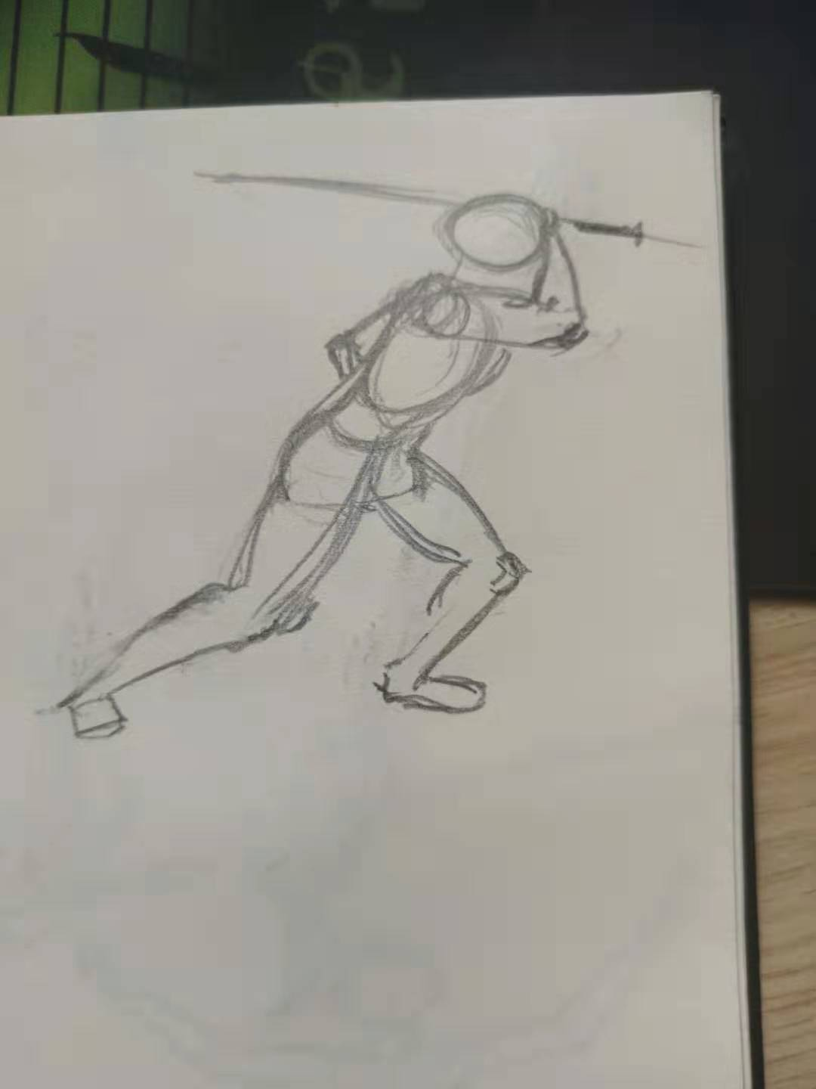 |  |  | 肘部近轴向贴片
 |  |  | 11-16 | 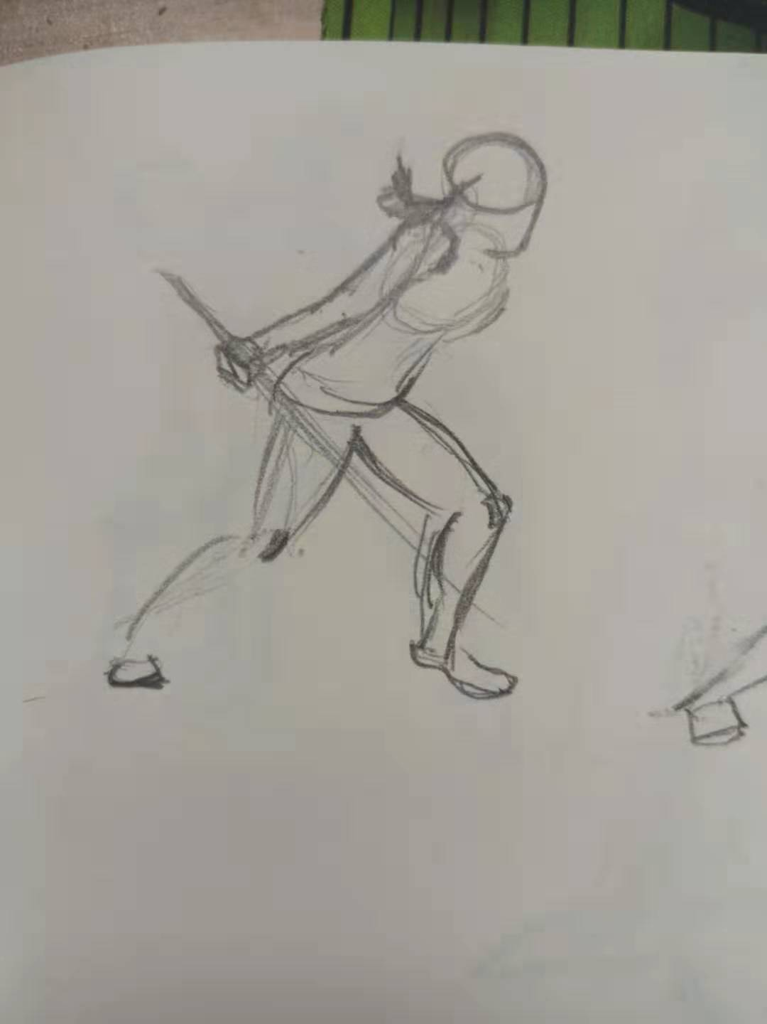 |  | 10-16
 |  |  | 17-24
 | 第二击 | 18 | 2019-06-01 | 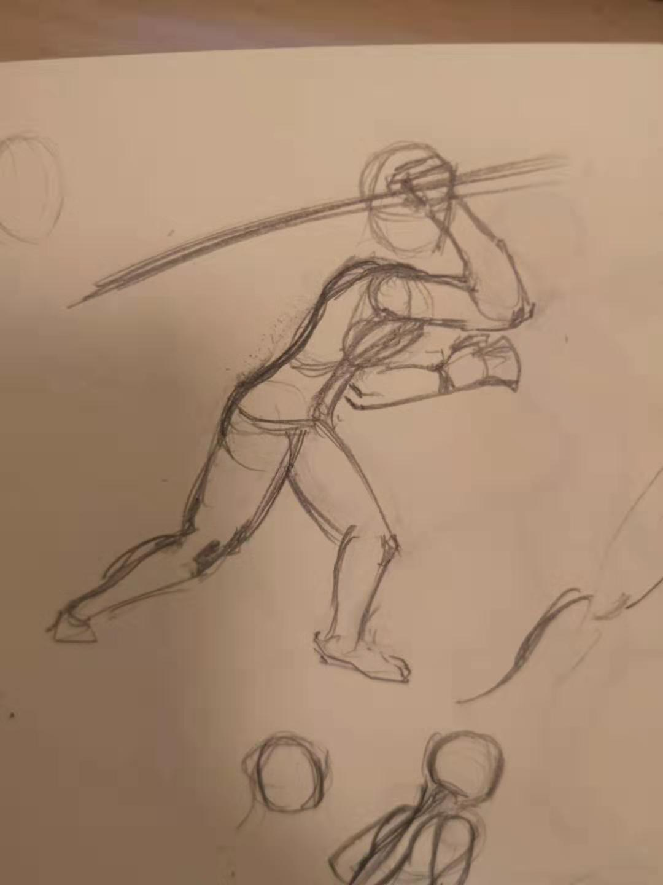
 |  |  | 2019-12-07 | 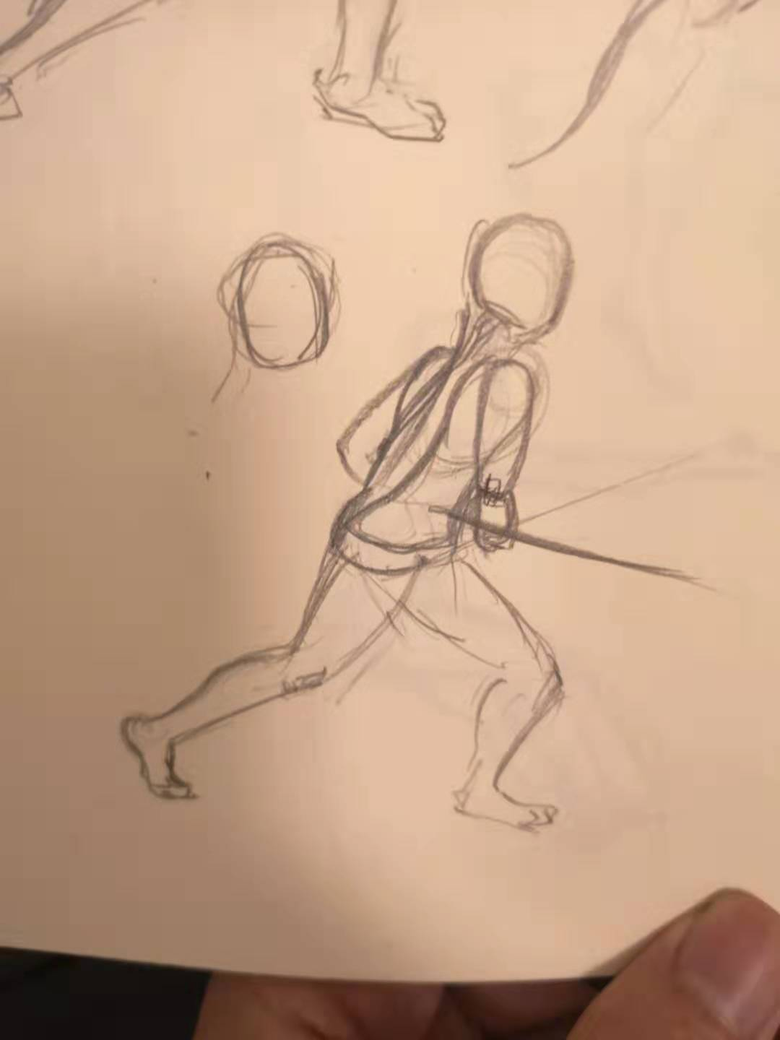 |  | 2019-12-06 | 驱赶背部30°侧身贴片
 |  |  | 13-18
 | 第三击 | 22 | 2019-08-01 | 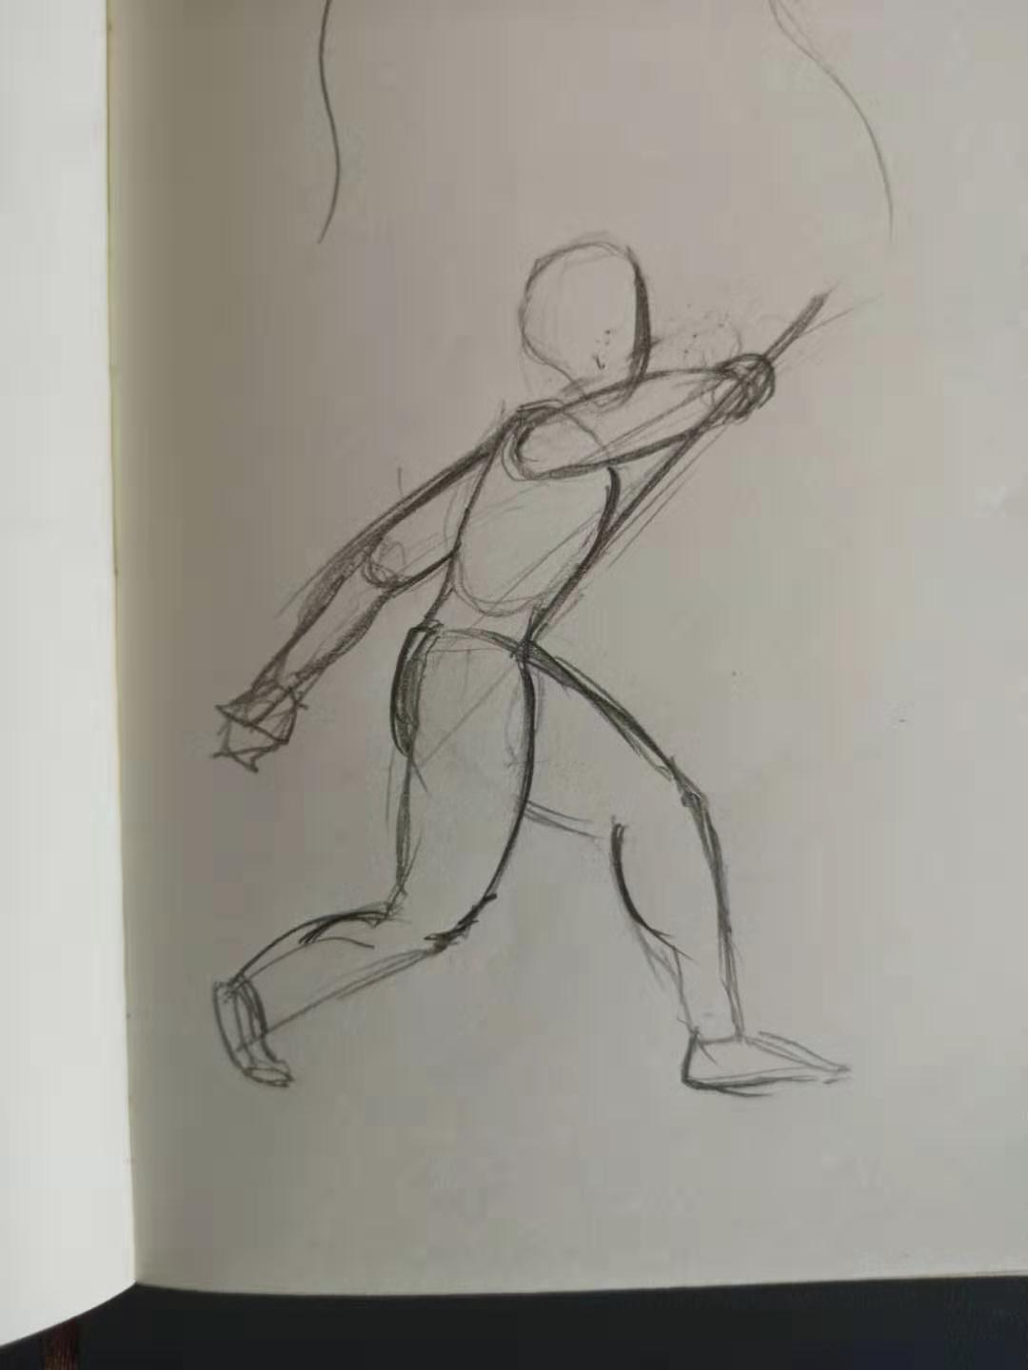
 |  |  | 9-14 |  |  | 10-16
 |  |  | 15-22

